vizuál
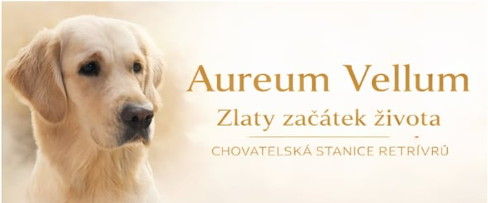
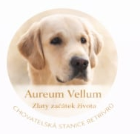
VIZUÁLNÍ STYL WEBU „Aureum Vellum“
Vizuální styl webu Aureum Vellum má působit elegantně, jemně a světle. Dominantní je bílá barva, doplněná tlumenou zlatou jako akcentem. Design má být vzdušný,
s dostatkem prostoru, bez rušivých prvků. Fotografie mají být světlé, teplé a přirozené. Celkový dojem: klid, důvěra, rodinné prostředí a jemný luxus.

Oblast | Zadání | Detail / vysvětlení | Poznámka pro vývojáře
Celkový dojem | Elegantní, jemný, světlý | Styl „luxusní jednoduchost“, žádná přeplácanost | Vzdušný layout
Hlavní barva pozadí | Bílá | Čisté bílé plochy | Dostatek prostoru mezi prvky
Akcentová barva | Zlatá | Používat střídmě | Tlačítka, linky, ikonky
Textová barva | Tmavě šedá (ne čistá černá) | Jemnější kontrast | Lepší čitelnost
Sekundární pozadí | Velmi světlá krémová (volitelné) | Pro oddělení sekcí | Např. u vrhů nebo ikonových bloků

BARVY (orientační)
Použití | Barva | Poznámka
Pozadí | #FFFFFF | Hlavní plocha
Zlatý akcent | #C9A24D (nebo podobná tlumená zlatá) | Ne křiklavá
Text hlavní | #333333 | Nadpisy a text
Text vedlejší | #666666 | Doplňkové info
Jemné pozadí sekcí | #F8F6F1 | Velmi jemný kontrast

TYPOGRAFIE
Prvek | Styl | Charakter
Logo / název | Elegantní serif font | Luxusní, jemný, ženský nádech
Nadpisy | Serif nebo jemný moderní font | Lehkost, vzdušnost
Běžný text | Čitelný sans-serif | Moderní a přehledný
Tlačítka | Velká písmena nebo jemné kapitálky | Elegantní, ne křiklavé

STYL FOTEK
Požadavek | Popis
Světlo | Světlé, přirozené, teplé tóny
Prostředí | Domov, příroda, deky, tráva
Styl | Jemný, rodinný, klidný
Vyhnout se | Tmavé pozadí, ostré kontrasty, křiklavé barvy

TLAČÍTKA A IKONY
Prvek | Styl
Tlačítka | Zlatý obrys nebo jemná zlatá výplň
Hover efekt | Zesílení barvy nebo jemné ztmavení
Ikony | Jednoduché lineární, zlaté nebo šedé
Tvar | Jemně zaoblené rohy

ROZLOŽENÍ (LAYOUT)
Prvek | Zadání
Šířka obsahu | Vzdušná, ne příliš široká
Mezery | Hodně bílého prostoru mezi sekcemi
Sekce | Jasně oddělené, ale bez tvrdých linií
Styl | Moderní, klidný, nepřeplácaný

SLOGAN
„Zlatý začátek života.“

LOGO

Vstup: foto fenky (přiložené)
Styl: jemné zlaté tóny, čisté, elegantní, bílo–zlatá typografie
Texty (přesně):

Hlavní: Aureum Vellum

Slogan: Zlatý začátek života

Doplňek: Chovatelská stanice retrívrů

Dvě verze výstupu:

A) Obdélník (horizontální) – na web hlavičku

B) Kruh (profilovka/badge) – na IG/FB

Úpravy fotky:

jemná „golden“ tonace (teplejší, lehce zlatý nádech)

mírně snížit saturaci, ať to není křiklavé

lehce zvednout světla, snížit kontrast (soft look)

přidat jemnou bílou mlhu/overlay pro čitelnost textu

Text:

barva textu: zlatá (tlumená) + případně tmavě šedá pro doplňky

žádné stíny, žádné 3D

jemné rozestupy písmen (tracking)

Rozvržení – OBDELNÍK (doporučení)

Rozměr: 1600×900 nebo 1920×1080 (na web super)
Kompozice:

Fenka vlevo (nebo na středu), text vpravo v „čisté“ ploše

Nebo text přes fotku, ale s jemným přechodem (overlay)

Nejčistší varianta (doporučuju):

Fotka přes celý obdélník

Přes ni z pravé strany jemný bílý gradient (aby text krásně vynikl)

Text zarovnaný na střed výšky pravého pruhu:

Aureum Vellum (velké)
Zlatý začátek života (menší)
CHOVATELSKÁ STANICE RETRÍVRŮ (nejmenší, roztažené mezery)

Rozvržení – KRUH (profilovka)

Rozměr: 1080×1080 (IG/FB ideál)
Kompozice:

Výřez hlavy fenky do kruhu (nejlépe 3/4 pohled, oči v horní třetině)

Dole přes fotku jemný bílý „soft“ pruh/overlay pro text

Text v kruhu dej jednoduše do 2 řádků (v profilu musí být čitelné!):

Aureum Vellum (největší)

Zlatý začátek života (menší)

„Chovatelská stanice retrívrů“ může být:

buď úplně malinko pod tím (pokud se vejde),

nebo raději až do obdélníku (v kruhu to často není čitelné na mobilu).

